Hoja1
 | Tabla II

Datos de altura y presión
No. | Altura (m) | Presión atmosférica (kPa)
1 | 753 | 92.6
2 | 754 | 92.5
3 | 755 | 92.5
4 | 756 | 92.5
5 | 757 | 92.5
6 | 758 | 92.5
7 | 759 | 92.5
8 | 760 | 92.5
9 | 761 | 92.5
10 | 762 | 92.4
11 | 763 | 92.4
12 | 764 | 92.4
13 | 765 | 92.4
14 | 766 | 92.4
15 | 767 | 92.4
16 | 768 | 92.4
17 | 769 | 92.4
18 | 770 | 92.4
19 | 771 | 92.3
20 | 772 | 92.3
21 | 773 | 92.3
22 | 774 | 92.3
23 | 775 | 92.3
24 | 776 | 92.3
25 | 777 | 92.3

Relación lineal

No. | Altura (m) | Presión atmosférica (kPa) | h * P | h^2 | P^2 | (P - ah -b)^2
1 | 753 | 92.6 | 69727.8 | 567009 | 8574.76
2 | 754 | 92.5 | 69745 | 568516 | 8556.25
3 | 755 | 92.5 | 69837.5 | 570025 | 8556.25
4 | 756 | 92.5 | 69930 | 571536 | 8556.25
5 | 757 | 92.5 | 70022.5 | 573049 | 8556.25
6 | 758 | 92.5 | 70115 | 574564 | 8556.25
7 | 759 | 92.5 | 70207.5 | 576081 | 8556.25
8 | 760 | 92.5 | 70300 | 577600 | 8556.25
9 | 761 | 92.5 | 70392.5 | 579121 | 8556.25
10 | 762 | 92.4 | 70408.8 | 580644 | 8537.76
11 | 763 | 92.4 | 70501.2 | 582169 | 8537.76
12 | 764 | 92.4 | 70593.6 | 583696 | 8537.76
Datos de altura y presión aplicando ajuste lineal
13 | 765 | 92.4 | 70686 | 585225 | 8537.76
14 | 766 | 92.4 | 70778.4 | 586756 | 8537.76
15 | 767 | 92.4 | 70870.8 | 588289 | 8537.76
16 | 768 | 92.4 | 70963.2 | 589824 | 8537.76
17 | 769 | 92.4 | 71055.6 | 591361 | 8537.76
18 | 770 | 92.4 | 71148 | 592900 | 8537.76
19 | 771 | 92.3 | 71163.3 | 594441 | 8519.29
20 | 772 | 92.3 | 71255.6 | 595984 | 8519.29
21 | 773 | 92.3 | 71347.9 | 597529 | 8519.29
22 | 774 | 92.3 | 71440.2 | 599076 | 8519.29
23 | 775 | 92.3 | 71532.5 | 600625 | 8519.29
24 | 776 | 92.3 | 71624.8 | 602176 | 8519.29
25 | 777 | 92.3 | 71717.1 | 603729 | 8519.29
Sumatoria | 19125 | 2310.3 | 1767364.8 | 14631925 | 213499.63

Calculando a
a= | [25 (1767364.8) - (19125)(2310.3)] / 25 (14631925) - (19125)^2
 |  |  |  |  | Forma de la función:
a= | -368 |  |  |  | y= ax + b
 | 32500
 |  |  |  |  | Y= presión (kPa)
a= | -0.0113 |  |  |  | X= altura (h)

Calculando b |  |  |  |  | P/kPa= (-0.01 kPa/m)h + 101.06 kPa
b= | [(2310.3)(14631925) - (19125)(1767364.8)]/ 25(14631925)-(19125)^2

b= | 3284527.5
 | 32500

b= | 101.06238462

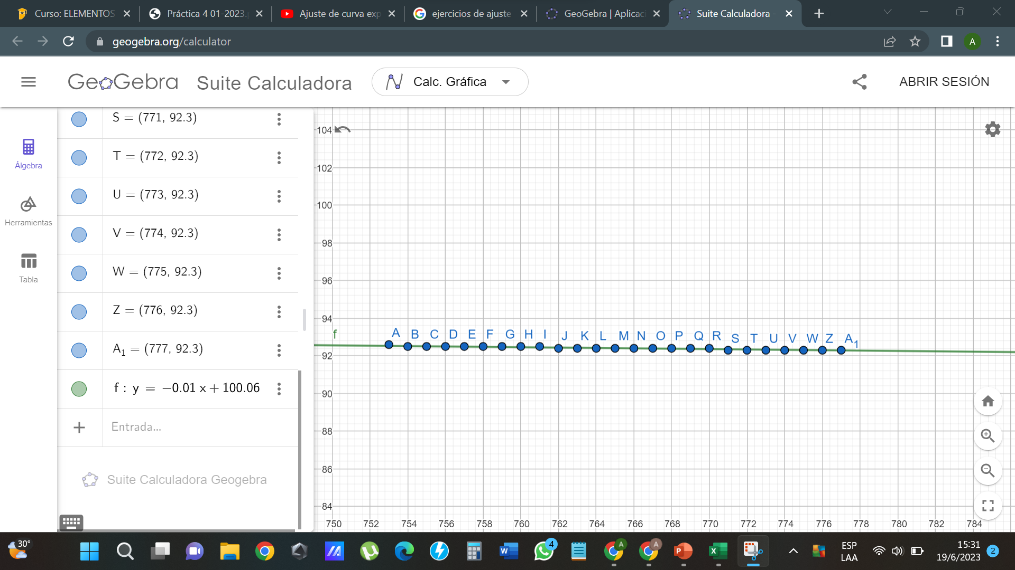
Calculando r
r= | [25*(1767364.8)-(19125)(2310.3)]/sqrt[(25*(14631925)-(19125)^2)(25(213499.63)-(2310.3)^2)

r= | -367.50000001
 | 389.16577437

r= | -0.944327647

r^2= | 0.89175470489

Relación exponencial

No. | Altura (m) | Presión atmosférica (kPa) | ln P | h ln P | h ^2 | ln p ^2
1 | 753 | 92.6 | 4.5282891417 | 3409.8017237 | 567009 | 20.50540255
2 | 754 | 92.5 | 4.5272086445 | 3413.515318 | 568516 | 20.495618111
3 | 755 | 92.5 | 4.5272086445 | 3418.0425266 | 570025 | 20.495618111
Datos de altura y presión aplicando ajuste exponencial
4 | 756 | 92.5 | 4.5272086445 | 3422.5697353 | 571536 | 20.495618111
5 | 757 | 92.5 | 4.5272086445 | 3427.0969439 | 573049 | 20.495618111
6 | 758 | 92.5 | 4.5272086445 | 3431.6241525 | 574564 | 20.495618111
7 | 759 | 92.5 | 4.5272086445 | 3436.1513612 | 576081 | 20.495618111
8 | 760 | 92.5 | 4.5272086445 | 3440.6785698 | 577600 | 20.495618111
9 | 761 | 92.5 | 4.5272086445 | 3445.2057785 | 579121 | 20.495618111
10 | 762 | 92.4 | 4.5261269786 | 3448.9087577 | 580644 | 20.485825427
11 | 763 | 92.4 | 4.5261269786 | 3453.4348847 | 582169 | 20.485825427
12 | 764 | 92.4 | 4.5261269786 | 3457.9610117 | 583696 | 20.485825427
13 | 765 | 92.4 | 4.5261269786 | 3462.4871387 | 585225 | 20.485825427
14 | 766 | 92.4 | 4.5261269786 | 3467.0132656 | 586756 | 20.485825427
15 | 767 | 92.4 | 4.5261269786 | 3471.5393926 | 588289 | 20.485825427
16 | 768 | 92.4 | 4.5261269786 | 3476.0655196 | 589824 | 20.485825427
17 | 769 | 92.4 | 4.5261269786 | 3480.5916466 | 591361 | 20.485825427
18 | 770 | 92.4 | 4.5261269786 | 3485.1177736 | 592900 | 20.485825427
19 | 771 | 92.3 | 4.5250441415 | 3488.8090331 | 594441 | 20.476024483
20 | 772 | 92.3 | 4.5250441415 | 3493.3340772 | 595984 | 20.476024483
21 | 773 | 92.3 | 4.5250441415 | 3497.8591214 | 597529 | 20.476024483
22 | 774 | 92.3 | 4.5250441415 | 3502.3841655 | 599076 | 20.476024483
23 | 775 | 92.3 | 4.5250441415 | 3506.9092097 | 600625 | 20.476024483
24 | 776 | 92.3 | 4.5250441415 | 3511.4342538 | 602176 | 20.476024483
25 | 777 | 92.3 | 4.5250441415 | 3515.959298 | 603729 | 20.476024483
Sumatoria | 19125 |  | 113.1564101 | 86564.494659 | 14631925 | 512.17494766

Calculando (p) |  |  |  | fórmula:
 |  |  |  | y= ce^-px
p= | -0.000122357

 |  |  |  | ln c= | 4.62

Calculando r=
 |  |  |  | c= | 101.47980684
r= | 25(86564.49)-19125*113.15/sqrt(25*14631925-19125^2)(25*512.17-(113.15)^2)

r= | -0.9443552955

r^2= | 0.89180692413

